Quick Response
QUICK RESPONSE PDCA
VIM Data
 |  | Valeo / Contact name [1] |  | PRODUCT (Designation + Ref) [2] |  |  |  |  |  | ORIGIN [3] |  |  |  | Which LLC was already issued on similar problem? [21] |  |  |  | Supplier Incident Details
 |  | aihui.liu@valeo.com/18606238230 |  | W000066590SHU |  |  |  |  |  | Warranty |  | Supplier | √ | NO |  |  |  | Supplier Incident number | VWS-W41CHS1-2403-002
 |  |  |  |  |  |  |  |  |  | 0km Return |  | Logistic |  |  |  |  |  | Valeo SRM Incident number | VWS-W41CHS1-2403-002
 |  |  |  |  |  |  |  |  |  | Internal | √ | Project |  |  |  |  |  | Date of Valeo notification | 2024-03-05
 |  |  |  |  |  |  |  |  |  |  |  | Safety |  |  |  |  |  | Opened date & Time | 2024/03/07 - 00:01 CET

 | WHAT IS THE PROBLEM ? > Use 5W + 2H to know what is the Current Situation ? |  |  |  |  |  |  |  |  |  |  |  |  | Did you detect any VARIABILITY during sorting ? [22]
 | 5W2H |  |  |  |  |  | CHARACTERIZATION |  |  |  |  |  |  |  | Real data of the detected VARIABILITY...? ( please identify the involved standards ) | Standard issue?[28] | Deployment issue?[29] | Enforcement issue?[30] | Factor(s) to include in FTA Occ or FTA Non Det
 | WHAT happened? [4] | The brush braid interferes with the enameled wire wrapped around the hook of the rotor commutator, causing the motor to make abnormal noise. Good part:Brush braids in the right place，the brush braid does not interfere with the enameled wire wrapped around the rotor commutator hook, and the motor has no abnormal noise. Bad part:Brush braids in the wrong place,the brush braid interferes with the enameled wire wrapped around the hook of the rotor commutator, causing the motor to make abnormal noise. |  |  |  |  | What is the difference between good and bad parts? [11] |  |  | 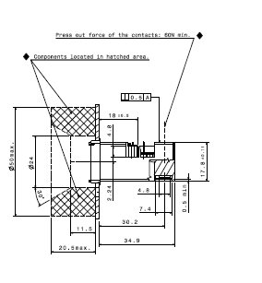 Bad part:Brush braid in the wrong place, Good part:Brush braids in the right place Standard : Brush braids in the right place |  |  |  | 1/ ... in the MACHINE SETTINGS [23] | No variability | NO | NO | NO | NO

 | WHY is it a problem? [5] | Brush braids in the wrong place,the brush braid interferes with the enameled wire wrapped around the hook of the rotor commutator, causing the motor to make abnormal noise. |  |  |  |  | Was part produced in the standard process? [12] |  |  | Yes the part was produced in the normal process and without special event |  |  |  | 2/ ... in the OPERATIONS [24] | NO vaiability | NO | NO | NO

 | WHEN detected [6] | March.2 2024 10:25 AM |  |  |  |  | When was it manufactured at Supplier? [13] |  |  | 2024-01-17
 |  |  |  |  |  |  |  |  |  |  |  |  |  | 3/ ... in the QUALITY CONTROLS [25] | No variability detected | NO | NO | NO | NO
 | WHO detected? [7] (name of operator) | Wanting.LI |  |  |  |  | Who manufactured? [14] |  |  | Final Control operator : 487 Hanen Hammami

 | WHERE detected? [8] | VMX Motor production line 2 noise inspect station |  |  |  |  | In which other application or processes product is used? [15] |  |  | W000074561,W000037091, W000040372,W000051918,W000052297,W000052258,W000072687,W000085272,W000085271,W256713,W000090327,W000096480,W262948 |  |  |  | 4/ ... in the RAW MATERIAL [26] | No variability detected | NO | NO | NO | NO

 | HOW detected? [9] | Hearing + visual(When the VMX2 motor line was producing the X260 motor, abnormal noise was found in the motor. When analyzing the abnormal noise in the motor, it was found that the brush holder brush braid collided with the commutator.) |  |  |  |  | Are we capturing the defect when reinjecting product in normal process? [16] |  |  | Final control EOL: detected the position of brush braids Reintroduction :Defect detected by final contrôle in EOL ==> Defect detected real Nok part Electrical test EOL : Defect detected in the electrical test
 |  |  |  |  |  |  |  |  |  |  |  |  |  | 5/ ...in the PROJECT ACTIVITY [27] Category applicable until SOP + 6 Months | NO | NO | NO | NO | NO
 | HOW MANY bad parts? [10] | 1pcs |  |  |  |  | Did a similar problem happen previously at customer or internally? [17] |  |  | NO

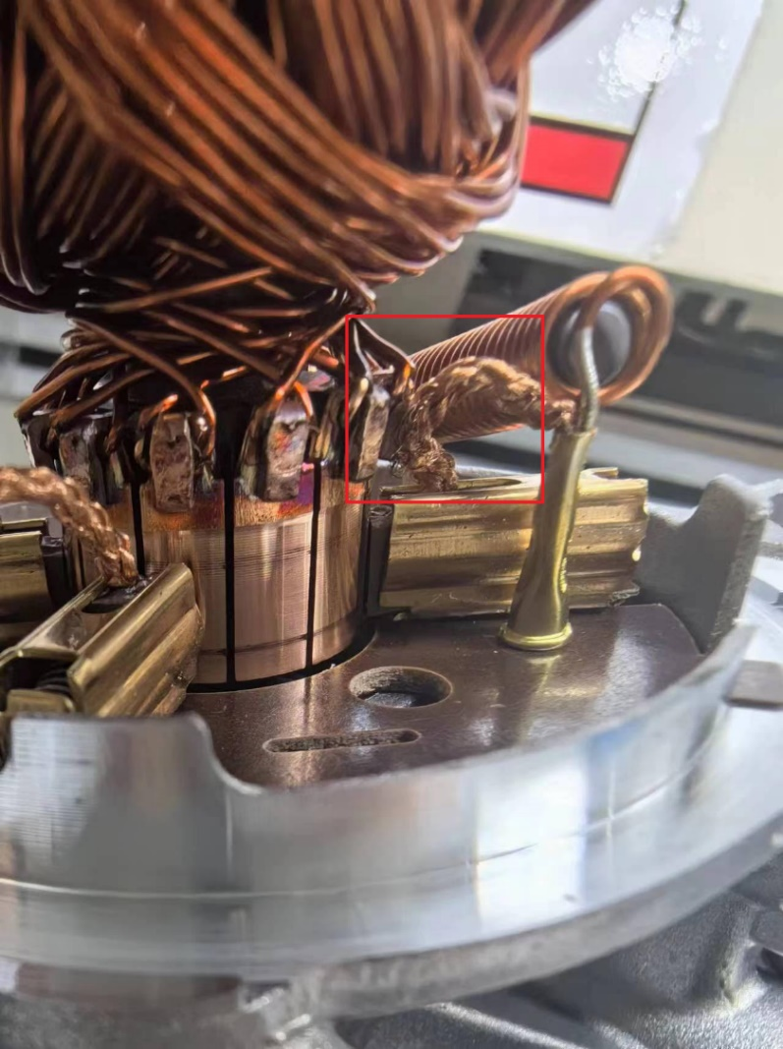
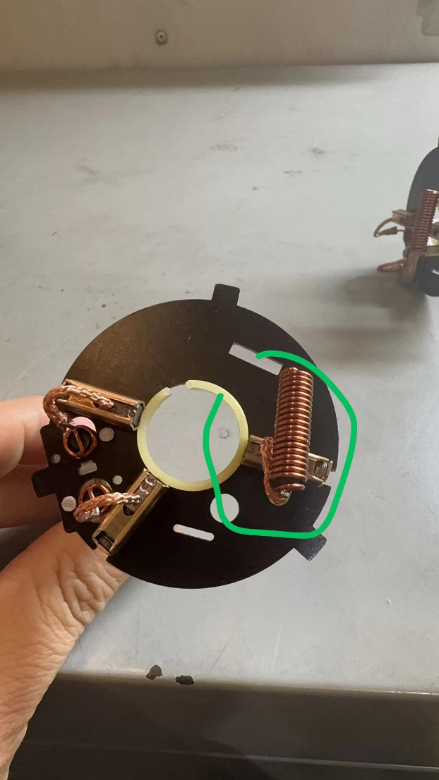
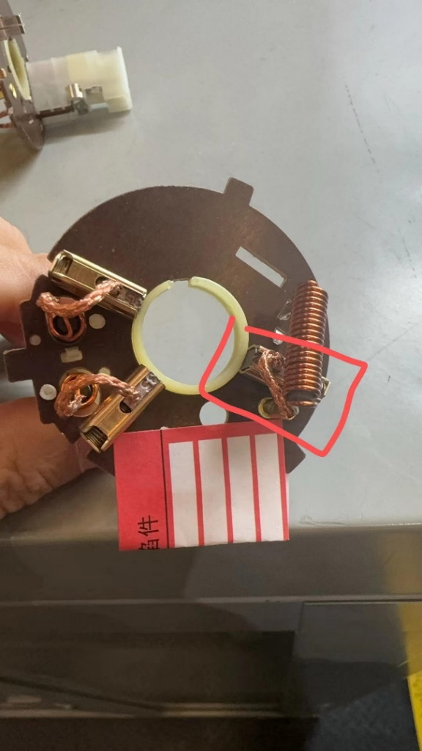
 | BAD PART [18] |  |  |  |  |  | 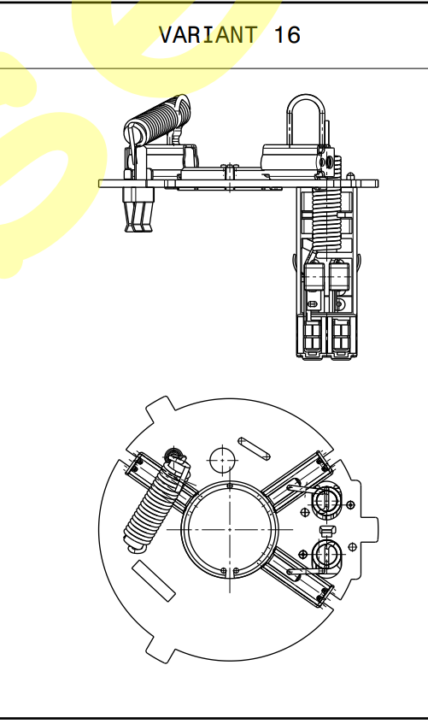 GOOD PART [19] |  |  |  |  |  |  | WHAT ARE THE IMMEDIATE COUNTERMEASURES (24 hours)?
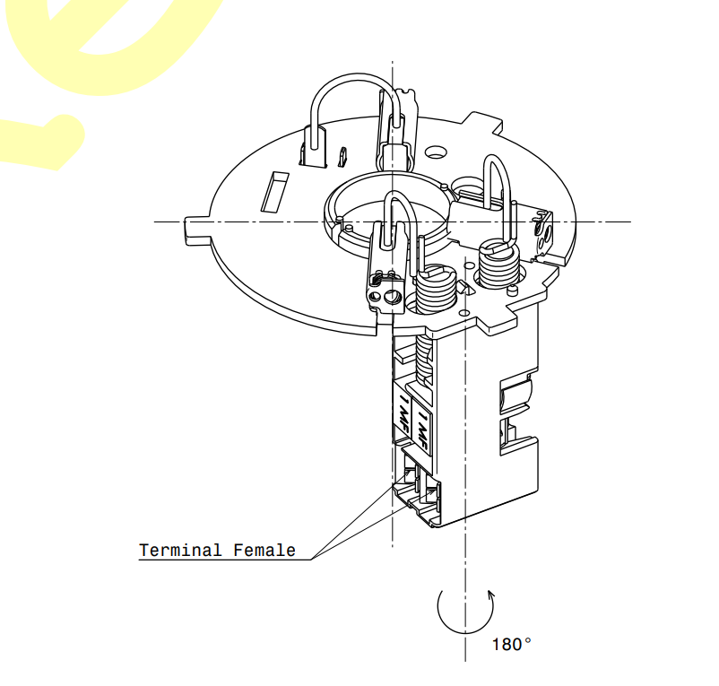

 |  |  |  |  |  |  |  |  |  |  |  |  |  | 1. IMMEDIATE COUNTERMEASURES IN SUPPLIER PERIMETER ? [31] |  |  | WHO |  | DATE | WHERE

 |  |  |  |  |  |  |  |  |  |  |  |  |  | QRQC meeting |  |  | Ameni Bouhani |  | 2024-03-07 | Avo plant

 |  |  |  |  |  |  |  |  |  |  |  |  |  | Internal sorting for all the ref W000066590SHU (visual check) resultat 0 bad part |  |  | Ameni Bouhani |  | 2024-03-07 | Avo plant

 |  |  |  |  |  |  |  |  |  |  |  |  |  | the simulated defect in the Test ==> detection OK |  |  | Ameni Bouhani |  | 2024-03-07 | Avo plant

 |  |  |  |  |  |  |  |  |  |  |  |  |  | the simulated defect in the final controle ==> detection OK |  |  | Ameni Bouhani |  | 2024-03-07 | Avo plant

 |  |  |  |  |  |  |  |  |  |  |  |  |  | Update the control insruction by adding the control of defect during the check in the CSL |  |  | Ameni Bouhani |  | 2024-03-07 | Avo plant
 | SORTING ACTIVITY to protect customer [20]

 |  |  | Nb. NG Parts | Nb. Sorted |  | PPM |  |  | Sorting date | WHO |  | Identification OK parts |  | 2. IMMEDIATE COUNTERMEASURES IN VALEO LINE ? [32] |  |  | WHO |  | DATE | WHERE
 | -Results of sorting in Valeo Customer plant |  |  |  | = | '----' |  | PPM
 | -Results of sorting in Valeo plant |  | 0 | 1196 |  | 0 |  | PPM
 | -Results of sorting in Other Valeo plants |  |  |  |  | '----' |  | PPM
 | -Results of sorting in Transport |  |  |  | = | '----' |  | PPM
 | -Results of sorting in Valeo Logistics platform |  | 0 | 1680 |  | 0 |  | PPM
 | -Results of sorting in Supplier Logistics platform |  |  |  | = | '----' |  | PPM
 | -Results of sorting in Supplier plant |  | 0 | 840 | = | 0 |  | PPM | 2024-03-07 | Hajer Hambousi
 | -Results of sorting in after-sales stocks |  |  |  | = | '----' |  | PPM
 | TOTAL SORTING |  | 0 | 3716 | = | 0 |  | PPM

 | Production dates of sorted parts | From | To |  |  |  |  | First certified good shipment: |  |  | Label's Number |  | Date
 |  | 2024-02-20 | 2024-03-07 |  |  |  |  |  |  |  |  |  | 2024-03-07
 | Period of NG parts | Earliest NG part Date | Latest NG part Date |  |  |  |  |  |  |  | Identification OK parts / OK pallets

 | VALEO CAN DETECT THE DEFECT ON THE PRODUCTION LINE AT 100% (YES/NO) ? |  |  |  |  |  |  |  |  |  | If not, Supplier must set up a control at 100% on the Valeo line

FTA Occ & 5 Whys
FACTOR TREE ANALYSIS FOR OCCURRENCE Why the problem occurred ?

PROBLEM DESCRIPTION (Valeo view) [1]

4M [2] | FACTORS [3] | CONTROL POINT [4] |  | STANDARD [5] |  | FACTOR VALUE ON OK PARTS [6] | FACTOR VALUE ON BAD PARTS [7] | JUDGMENT |  |  | Potential Root Causes | 5 WHYs Physical > System > Managment actions [13]
 |  |  |  |  |  |  |  | Std OK [10] | Meet std [11] | Direct link [12]
 |  |  |  |  |  | Good Part / Situation taken as reference [8] ............................. | Bad Part / Situation taken as reference [9] .............................
METHOD | Handeling at Final control station | Who ? | Final control Operator | What is the standard value? | Check the conformity of parts according IC700 without touching the braid | 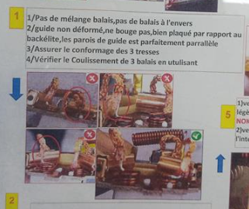 manipulate the braid by a manual tooling to the right position | manipulate the braid by a manual tooling to the right position | Y | Y | N |  | 1st WHY | 2nd WHY | 3rd WHY | 4th WHY | 5th WHY
 |  | Does what ? | Check the conformity of parts according IC700
 |  | When ? | 100% | Where is the standard? | Final control instruction
 |  | Where ? | Final control station
 |  | How ? | Manuually | Standard Number and Index? | IC700
 |  | How many parts/often ? | 100%
METHOD | Packaging methode | Who ? | Final control Operator | What is the standard value? | Put good parts in the trays after final check | Put good parts in the trays after final check | Put good parts in the trays after final check | Y | Y | N |  | 1st WHY | 2nd WHY | 3rd WHY | 4th WHY | 5th WHY
 |  | Does what ? | put conform parts in dedicated trays and boxes
 |  | When ? | 100% | Where is the standard? | Final control instruction
 |  | Where ? | Final control station
 |  | How ? | manually | Standard Number and Index? | IC700
 |  | How many parts/often ? | 100%
METHOD | Shippement protocol | Who ? | Logistic team | What is the standard value? | Shipping parts in disposable trays throw ships | Shipping parts in disposable trays throw ships | Shipping parts in disposable trays throw airplane | Y | N | Y | The disposable trays don't provide sufficient protection against the vibrations and shocks encountered during express transportation | 1st WHY | 2nd WHY | 3rd WHY | 4th WHY | 5th WHY
 |  | Does what ? | Ship parts throw normal protocol |  |  |  |  |  |  |  |  | Naval transportation is the official transportation | Naval transport typically involves slower movements and fewer vibrations compared to express transportation, which may require more robust packaging to ensure product safety. | specific packaging requirements for express transportation was not defined
 |  | When ? | every shippement | Where is the standard? | logistic protocal
 |  | Where ? | Logitic
 |  | How ? | using normal shippement | Standard Number and Index?
 |  | How many parts/often ? | 100%
 |  | Who ? |  | What is the standard value? |  |  |  |  |  |  |  | 1st WHY | 2nd WHY | 3rd WHY | 4th WHY | 5th WHY
 |  | Does what ?
 |  | When ? |  | Where is the standard?
 |  | Where ?
 |  | How ? |  | Standard Number and Index?
 |  | How many parts/often ?
 |  | Who ? |  | What is the standard value? |  |  |  |  |  |  |  | 1st WHY | 2nd WHY | 3rd WHY | 4th WHY | 5th WHY
 |  | Does what ?
 |  | When ? |  | Where is the standard?
 |  | Where ?
 |  | How ? |  | Standard Number and Index?
 |  | How many parts/often ?
 |  | Who ? |  | What is the standard value? |  |  |  |  |  |  |  | 1st WHY | 2nd WHY | 3rd WHY | 4th WHY | 5th WHY
 |  | Does what ?
 |  | When ? |  | Where is the standard?
 |  | Where ?
 |  | How ? |  | Standard Number and Index?
 |  | How many parts/often ?
 |  | Who ? |  | What is the standard value? |  |  |  |  |  |  |  | 1st WHY | 2nd WHY | 3rd WHY | 4th WHY | 5th WHY
 |  | Does what ?
 |  | When ? |  | Where is the standard?
 |  | Where ?
 |  | How ? |  | Standard Number and Index?
 |  | How many parts/often ?

FTA Non Det & 5 Whys
FACTOR TREE ANALYSIS FOR NON DETECTION Why the problem was not detected ? [14]

PROBLEM DESCRIPTION (Valeo view) [1]

4M [2] | FACTORS [3] | CONTROL POINT [4] |  | STANDARD [5] |  | FACTOR VALUE ON OK PARTS [6] | FACTOR VALUE ON BAD PARTS [7] | JUDGMENT |  |  | Potential Root Causes | 5 WHYs Physical > System > Managment actions [13]
 |  |  |  |  |  |  |  | Std OK [10] | Meet std [11] | Direct link [12]
 |  |  |  |  |  | Good Part / Situation taken as reference [8] ............................. | Bad Part / Situation taken as reference [9] .............................
MACHINE | Vision camera of electrical tester | Who ? | the vision camera | What is the standard value? | flash the part to control and check automatically if any conponents exceed the defined areas in the vision camera programm | 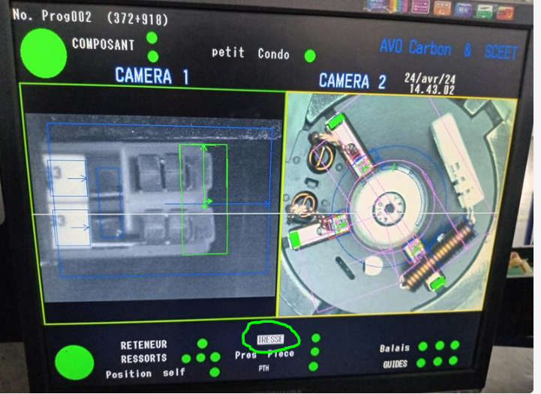 OK parts detected as good parts | 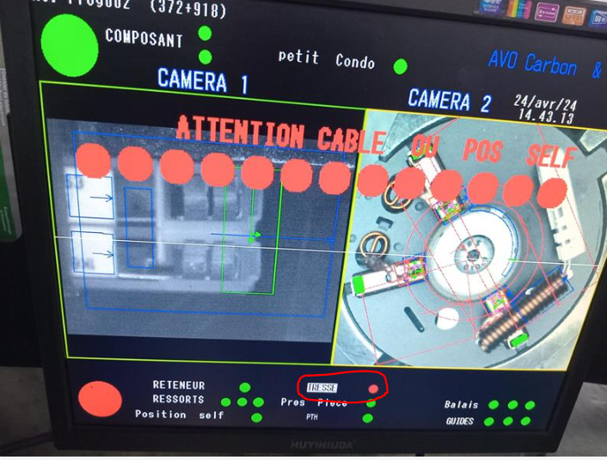 Bad parts detected as bad parts | Y | Y | N |  | 1st WHY | 2nd WHY | 3rd WHY | 4th WHY | 5th WHY
 |  | Does what ? | detects components in prohibited areas
 |  | When ? | very new parts | Where is the standard? | displayed in vision grafcet sheet
 |  | Where ? | final electrical tester
 |  | How ? | automatic | Standard Number and Index? | grafcet sheet
 |  | How many parts/often ? | 100%
METHOD | Packaging check in the Final Control | Who ? | final control operator | What is the standard value? | check the conformity of parts in according to IC700 | Current production | bad part of incident detected | Y | Y | N |  | 1st WHY | 2nd WHY | 3rd WHY | 4th WHY | 5th WHY
 |  | Does what ? | check the conformity of parts in according to IC700
 |  | When ? | 100% | Where is the standard? | FINAL CONTROL OPERATOR
 |  | Where ? | final control work station
 |  | How ? | Visually | Standard Number and Index? | IC700 ind
 |  | How many parts/often ? | 100%
METHOD | Validation Packaging | Who ? | Project Manager | What is the standard value? | Parts not deformed by packaging | Parts on vrac after shippement transportation | Parts on vrac after airplane transportation | Y | N | Y | Project team hasn't validated the packaging for airplane transportation | 1st WHY | 2nd WHY | 3rd WHY | 4th WHY | 5th WHY
 |  | Does what ? | Validation packaging |  |  |  |  |  |  |  |  | The packaging instruction didn't require to use an adapted packaging | Validation was done for Maritim shippement and risk for airplane was not evaluated | Lack of standard to evaluate the risk of air plan packaging and shippement
 |  | When ? | at the begin of the project | Where is the standard? | Packaging standard
 |  | Where ? | at customer
 |  | How ? | by sending packaging to customer and sign CCL | Standard Number and Index? | TBD
 |  | How many parts/often ? | first shippement
 |  | Who ? |  | What is the standard value? |  |  |  |  |  |  |  | 1st WHY | 2nd WHY | 3rd WHY | 4th WHY | 5th WHY
 |  | Does what ?
 |  | When ? |  | Where is the standard?
 |  | Where ?
 |  | How ? |  | Standard Number and Index?
 |  | How many parts/often ?
 |  | Who ? |  | What is the standard value? |  |  |  |  |  |  |  | 1st WHY | 2nd WHY | 3rd WHY | 4th WHY | 5th WHY
 |  | Does what ?
 |  | When ? |  | Where is the standard?
 |  | Where ?
 |  | How ? |  | Standard Number and Index?
 |  | How many parts/often ?
 |  | Who ? |  | What is the standard value? |  |  |  |  |  |  |  | 1st WHY | 2nd WHY | 3rd WHY | 4th WHY | 5th WHY
 |  | Does what ?
 |  | When ? |  | Where is the standard?
 |  | Where ?
 |  | How ? |  | Standard Number and Index?
 |  | How many parts/often ?
 |  | Who ? |  | What is the standard value? |  |  |  |  |  |  |  | 1st WHY | 2nd WHY | 3rd WHY | 4th WHY | 5th WHY
 |  | Does what ?
 |  | When ? |  | Where is the standard?
 |  | Where ?
 |  | How ? |  | Standard Number and Index?
 |  | How many parts/often ?

StEDE3 Matrix
 | StEDE3 Workstation Assessment v2.5
 |  |  |  |  |  |  | 0

Supplier :
Plant location :
Assessment date : |  |  | StEDE3 ASSESSMENT RESULT : |  |  |  | 0/ 9
Workstation assessed :
Assessor / Company
Setter :
Operator : |  |  |  |  |  |  | For supplier self assesment activity, column to be assessed by:
Step 1 : 360° Variability Hunting |  |  | Step 2 : StEDE3 Matrix |  |  |  | Direct Manager of the user |  | Manager from an other APU/Department

Silent Workstation observation for 10/15 min, to detect any potential Variability related to : - machine settings - operator activities - quality controls |  |  | StEDE3 Matrix Excellence Through Standards |  |  |  | EXISTING ? | DEPLOYED ? How were the users trained to apply this STANDARD ? ( including their Direct Manager if not the trainer ) | ENFORCED ? What is the Direct Manager of the users doing to ensure the strict and continuous EXECUTION of this STANDARD ?
 |  |  |  |  |  |  | Clear, Visible, Quantified, Doable. | Respected by users. Can be explained by users. | The Direct Manager checks on genba the respect of the standards and in case a gap is found an action is defined
 |  |  | For a given Process / Workstation : Are StANDARDS for… | … Set-up Parameters … |  | Parameters list, values and limits and necessary work instructions to set the machine/workstation up for production of the selected part number (to be compared with those used during the FDPR / IS) |  |  |  | 
 |  |  |  | ... Work Instructions … |  | Instructions defining how to operate the station safely, to produce parts, and how to maintain the equipment. |  |  |  | 
 |  |  |  | … Quality Controls … |  | Activities to control the quality of the operation or of the product after transformation to ensure only good parts are transferred to the next station |  |  |  | 

 | Conclusion :

Step 3 : Findings
StEDE3 Matrix Excellence Through Standards |  | EXISTING ? | DEPLOYED ? | ENFORCED ? |  | "Reduction of the variability in our processes, being production or administrative, is key to ensure the sustainability of any continuous improvement"
0 / 9 |  | Clear, Visible, Quantified, Doable. | Respected by users. Can be explained by users. | Audited by direct manager on Genba at a frequency defined based on frequency of usage of standard. | Category (Ex / Dep / Enf) | Findings and next steps |  |  | Owner | Date | Status | Is FMEA update required ? Yes / No | If "Yes", done date
For a given Process / Workstation : Are StANDARDS for… | ...Set-up Parameters … | 0 | 0 | 0 |  | Finding #1 : Next step :

 |  |  |  |  |  | Finding #2 : Next step :

 |  |  |  |  |  | Finding #3 : Next step :

 | ... Work Instructions … | 0 | 0 | 0 |  | Finding #1 : Next step :

 |  |  |  |  |  | Finding #2 : Next step :

 |  |  |  |  |  | Finding #3 : Next step :

 | ...Quality Controls … | 0 | 0 | 0 |  | Finding #1 : Next step :

 |  |  |  |  |  | Finding #2 : Next step :

 |  |  |  |  |  | Finding #3 : Next step :

 | VALEO signature |  |  |  |  |  | SUPPLIER signature

